설명
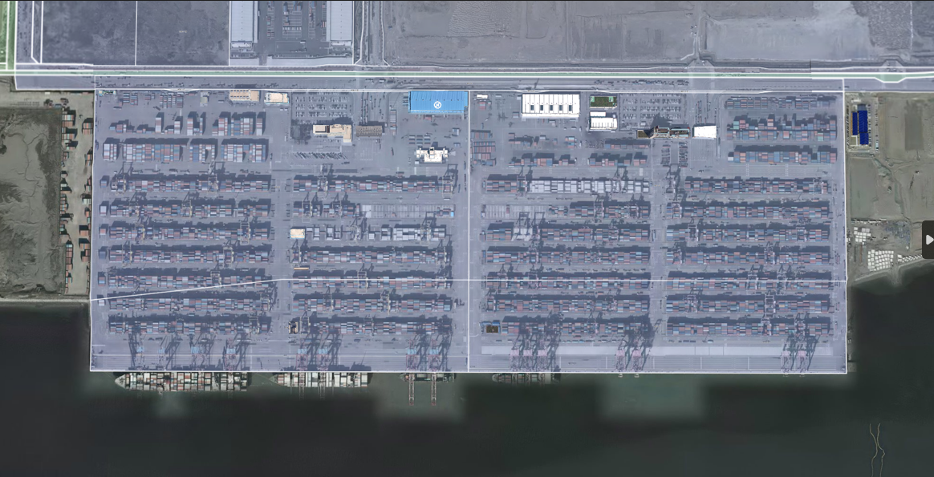
인천항 탈환 작전

인천 신항 조감도

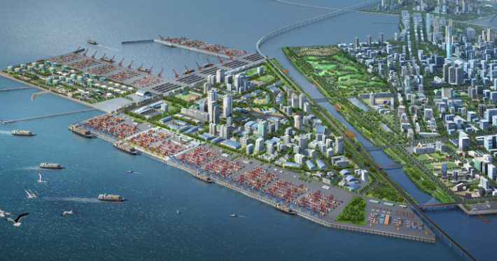
 | 컨셉 | 항구도시의 물류항을 점령한 몬스터 토벌

 | 스토리 | 인천항 물류센터. 항구의 방어 시스템을 점검 하는 도중 해양 몬스터의 습격 발생한다.
 |  | 비상 대응 인원이 존재했지만 저지선을 만들고 방어하는 것 이상의 행동은 불가능했고
 |  | 중국과 연결되는 이 항구의 기능 정지가 길어진다면 식량 수급에 문제가 생길 수 있으며
 |  | 항구 뒤 시가지로 넘어가 민간인 피해가 발생하는 것 만큼은 막아야 한다.
 |  | 몬스터를 처치하고 서둘러 항구의 방어 기능을 정상화시켜야한다.

레벨1
 |  |  | 1️⃣ |  |  | 2️⃣
 |  |  |  |  | 2️⃣
 |  |  |  |  |  | 2️⃣ |  |  | 4️⃣
 |  | 1️⃣ |  |  |  |  |  | 3️⃣ |  |  |  | 5️⃣ |  | 6️⃣
 |  |  |  |  |  |  |  |  | 4️⃣ | 4️⃣

 |  |  | 1️⃣ |  |  |  |  |  | 4️⃣

기능 설명 |  |  |  |  |  |  | 몬스터 |  | 1️⃣ |  | 아군 npc와 함께 몬스터 진격 방어
1 | 통과 불가 라인 |  | 7 | 바다 |  |  |  |  | 2️⃣ |  | 몬스터 무리 제거
 |  |  |  |  |  |  |  | 두억시니3 | 3️⃣ |  | 엘리트 몬스터 제거
2 | 몬스터 스폰 위치 |  | 8 | 장애물 컨테이너 |  |  |  | 일반몬스터 | 4️⃣ |  | 엘리트, 일반 혼합무리 제거
 |  |  |  |  |  |  |  |  | 5️⃣ |  | 길을 막고있는 장애물 격파
3 | 아군 npc 위치 |  | 9 | 장애물 트럭 |  |  |  | 두억시니2 | 6️⃣ |  | 지역 보스 몬스터 격파
 |  |  |  |  |  |  |  | 일반몬스터 | 7️⃣
4 | 아군 스폰 위치 |  | 10 | 파괴 오브젝트 |  |  |  |  | 8️⃣
 |  |  |  |  |  |  |  | 두억시니1 | 9️⃣
5 | 바리게이트 |  | 11 | 트리거 라인 |  |  |  | 일반몬스터

6 | 다음 구역 이동

